マッピング表説明
ePath Message XML to ePath R4 Implementation Guide マッピング仕様 説明
 | 本章は ePathのデータ要素と構造に関する仕様書 Ver1.2.0のデータ構造を
 | ePath R4 Implementation Guide ver.1.0.1 にマッピングするための仕様を説明する。

1. 各「マッピング表」シートの列の説明
 | 列名 | 説明
 | XML要素 | ePathのデータ要素と構造に関する仕様書 Ver1.2.0 の項目
 | XMLPath | ePathのデータ要素と構造に関する仕様書 Ver1.2.0 の要素・属性名（@は属性を意味する）、マッピング元（source）。
 | FHIRプロファイル | ePath R4 Implementation Guide のマッピング先プロファイル
 | JsonPath | マッピング先プロファイルの要素（target）。参照は文字色を青で表す。要素のカーディナリティやMustSupportの設定はIGを参照のこと。
 | 固定値 | 固定値を設定する場合の値
 | 説明 | マッピング方法に関する説明

 | マッピング例）
 | ・「XML要素」から「FHIRプロファイル」の列の例
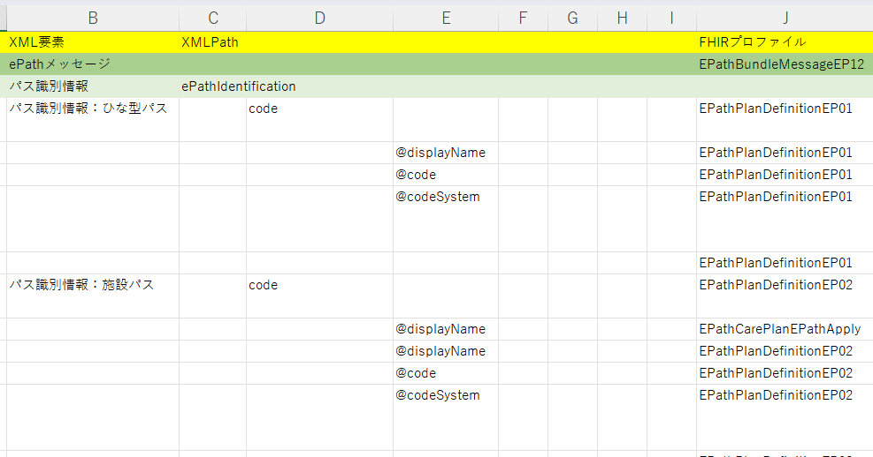

 | ・「JsonPath」から「説明」の列の例
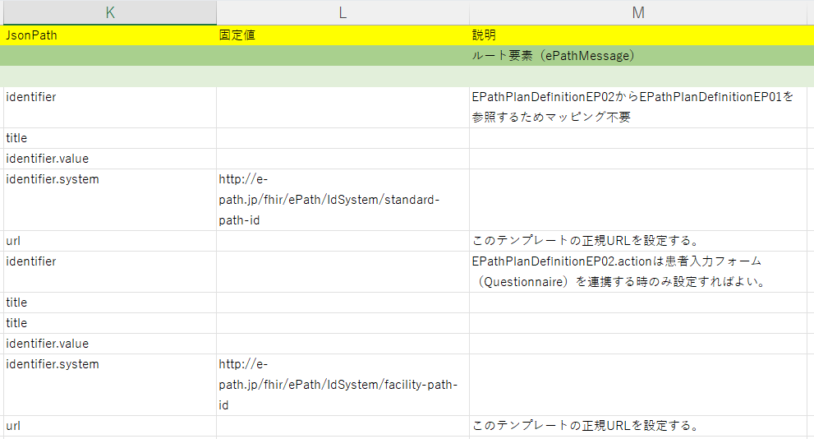

2. JsonPathの特殊表記
 | エクステンションの表記
 | extension:ePathEncounterClinicalDepartment
 | この場合、拡張ePathEncounterClinicalDepartment に対しマッピングを行う。
 | 拡張の場合、urlが必須であるためIGで指定されている値を設定すること。

 | スライスの表記
 | category:BOMCategory
 | この場合、スライスされた要素category:BOMCategoryに対しマッピングを行う。

 | インラインリソースの表記
 | contained:compAssessment.value[x]:valueString
 | この場合、contained内のcompAssessmentに指定されたプロファイルに対しマッピングを行う。
 | インラインリソースの場合、idが必須であるため重複しない値を設定すること。

3. EP12 適用後パスデータのマッピング
 | EP12 適用後パスデータは EPathBundleMessageEP12 に対しマッピングを行う。
 | エントリの件数が大きくなる場合は、病日・イベント単位にファイルを分割し出力することを推奨する。
 | 下記の5シートに分割して定義した。
 | ・EP12_マッピング表
 | ・EP12_マッピング表_event
 | ・EP12_マッピング表_oatUnit
 | ・EP12_マッピング表_assessment
 | ・EP12_マッピング表_EPathQuestionnaire
 | EP12_バンドルエントリはバンドルエントリの内容をまとめたものである。
 | IG の ePathデータ構造 適用後パスデータ（epathst.html）を確認の上マッピング作業を行う。

